固定资产采购申请单第2页
固定资产申请单

固定资产采购描述 |  | 第二页

 | 内容包括且不限于固定资产采购理由；固定资产采购用途、预计
 | 效益回收期以及其他需要特别说明的事项

 | 因VDC阀拉线在客户处出现折断问题，经分析，拉线在回位过程中造成折弯，多次折弯后会有断裂的可能，现在拉线尾端增加一个拉线防转块，减弱拉线折弯情况，3D打印一些防转块验证，有很大的改善，现申请开模制作此拉线防转块，用以解决问题。

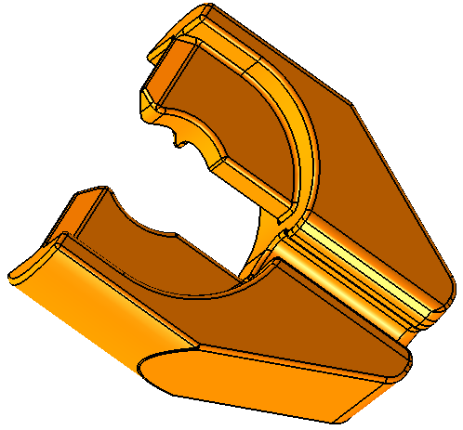
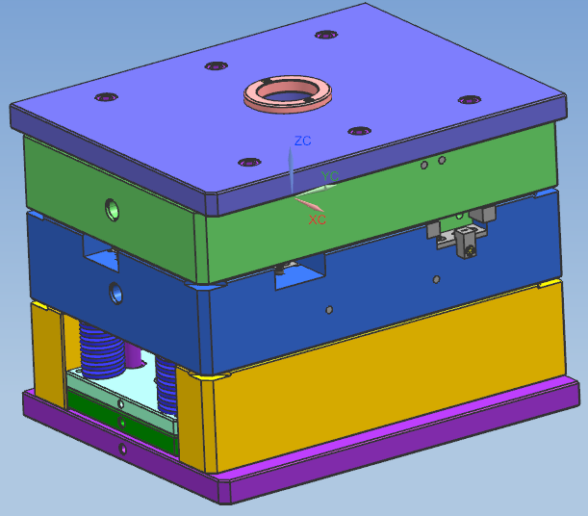

拉线防转块图示
模具示意

